Instrucciones
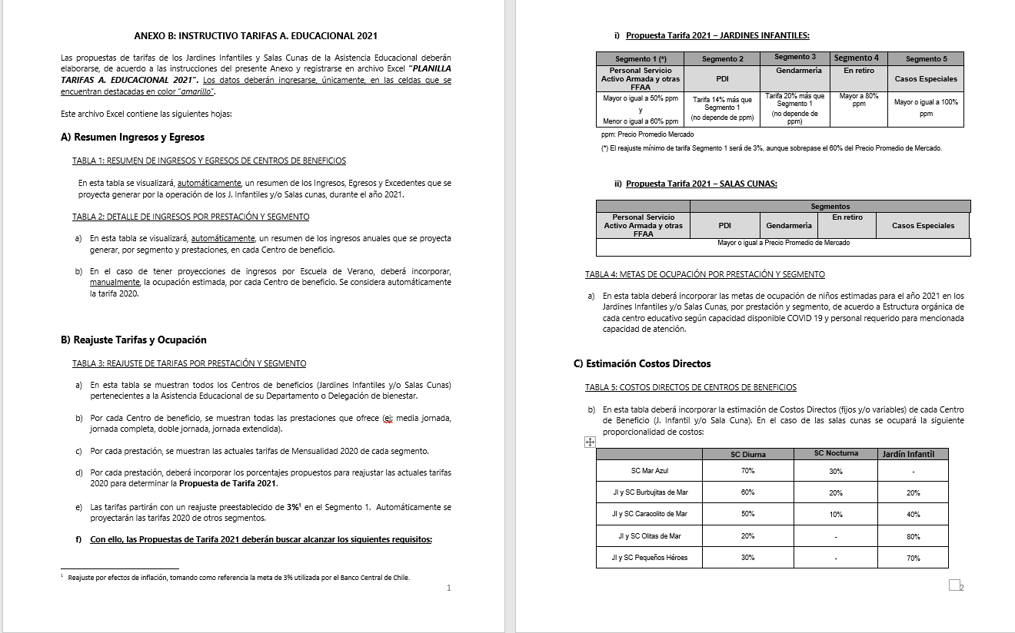
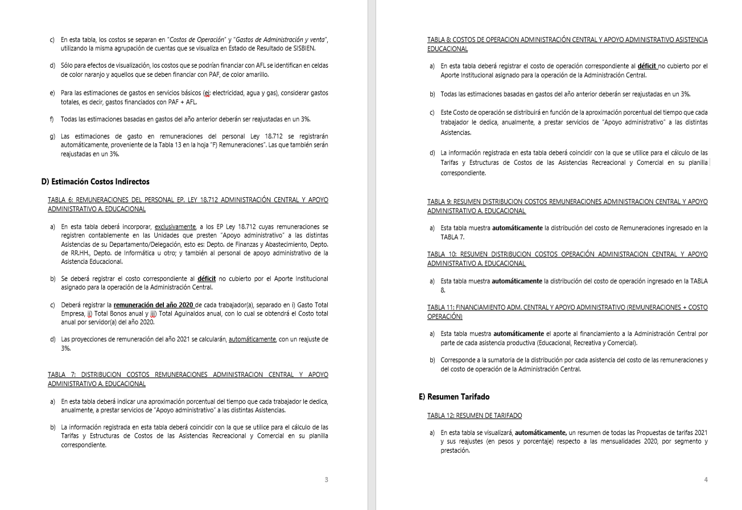
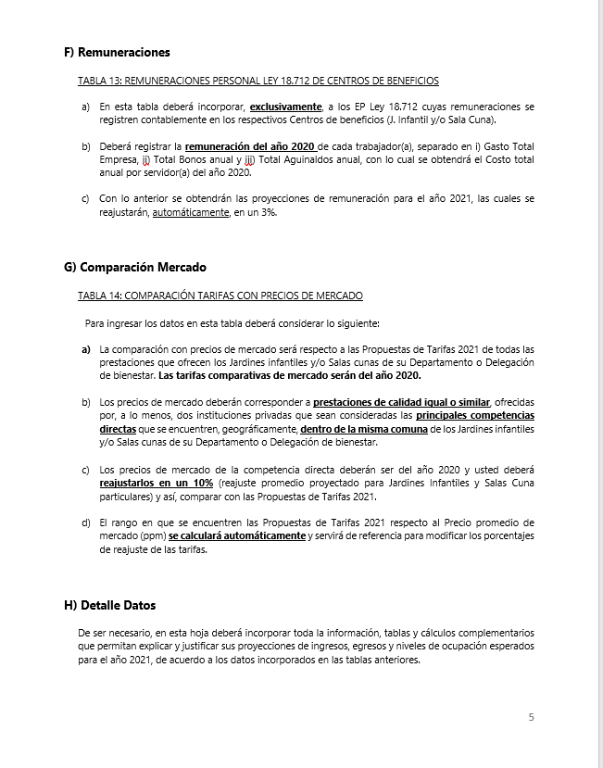
INSTRUCCIONES

INGRESE LOS DATOS EN LAS CELDAS DESTACADAS EN COLOR AMARILLO Y NARANJO

B) Reajuste Tarifas y Ocupación
Ir a
TABLA 4
 |  |  |  |  | ANEXO B
 |  |  |  |  | B) REAJUSTE DE TARIFAS Y METAS DE OCUPACIÓN POR CENTRO DE BENEFICIO

 |  | REPARTICION: |  |  | (DEPTO./DELEG.)

TABLA 3: REAJUSTE DE TARIFAS POR PRESTACIÓN Y SEGMENTO

Jardines Infantiles | Prestación | Mensualidad 2020 |  |  |  |  | Reajuste propuesto |  |  |  |  | Propuesta Mensualidad 2021
 |  | Personal Servicio Activo Armada y otras FFAA | PDI | GENDARMERIA | En retiro | Casos Especiales | Personal Servicio Activo Armada y otras FFAA | PDI | GENDARMERIA | En retiro | Casos Especiales | Personal Servicio Activo Armada y otras FFAA | PDI | GENDARMERIA | En retiro | Casos Especiales
Jardín Infantil Tortuguita Marina | Media jornada | $57,900 | $69,500 | $69,500 | $79,100 | $100,700 | 0.0% | 0.0% | 0.0% | 0.0% | 0.0% | $57,900 | $69,500 | $69,500 | $79,100 | $100,700
 | Doble Jornada | $73,700 |  |  |  |  | 0.0% |  |  |  |  | $73,700
Jardín Infantil Burbujitas de Mar | Media jornada |  |  |  |  |  |  |  |  |  |  | $81,600 | $98,000 | $98,000 | $102,000 | $122,400
 | Jornada Completa |  |  |  |  |  |  |  |  |  |  | $129,200 | $155,100 | $155,100 | $161,500 | $193,800

Salas Cunas | Prestación | Mensualidad 2020 |  |  |  |  | Reajuste propuesto |  |  |  |  | Propuesta Mensualidad 2021
 |  | Personal Servicio Activo Armada y otras FFAA | PDI | GENDARMERIA | En retiro | Casos Especiales | Personal Servicio Activo Armada y otras FFAA | PDI | GENDARMERIA | En retiro | Casos Especiales | Personal Servicio Activo Armada y otras FFAA | PDI | GENDARMERIA | En retiro | Casos Especiales
Sala Cuna Burbujitas de Mar | Jornada Completa Diurna | $267,600 | $321,100 | $321,100 | $292,600 | $341,600 | 3.0% | 3.0% | 3.0% | 3.0% | 3.0% | $310,000 | $372,000 | $372,000 | $387,500 | $465,000
 | Nocturna | $219,000 | $- | $- | $- | $- | 3.0% |  |  |  |  | $250,000
 | Media Jornada | $160,500 | $- | $- | $- | $- | 3.0% | 3.0% | 3.0% | 3.0% | 3.0% | $165,400

TABLA 4: METAS DE OCUPACIÓN POR PRESTACIÓN Y SEGMENTO

Jardines Infantiles | Prestación | Meta Ocupación niños 2021
 |  | Personal Servicio Activo Armada y otras FFAA | PDI | GENDARMERIA | En retiro | Casos Especiales | Total Meta Ocupación
Jardín Infantil Tortuguita Marina | Media jornada | 18 | 0 | 0 | 0 | 0 | 18
 | Doble Jornada | 0 | 0 | 0 | 0 | 0 | 0
Jardín Infantil Burbujitas de Mar | Media jornada | 0 | 0 | 0 | 0 | 0 | 0
 | Jornada Completa | 25 | 0 | 0 | 0 | 0 | 25

Salas Cunas | Prestación | Meta Ocupación niños 2021
 |  | Personal Servicio Activo Armada y otras FFAA | PDI | GENDARMERIA | En retiro | Casos Especiales | Total Meta Ocupación
Sala Cuna Burbujitas de Mar | Jornada Completa Diurna | 40 | 0 | 0 | 0 | 0 | 40
 | Nocturna | 25 |  |  |  |  | 25
 | Media Jornada | 0 | 0 | 0 | 0 | 0 | 0

 |  | 0

D) Costos Indirectos
Ir a TABLA 7
Ir a TABLA 8
Ir a TABLA 9
Ir a TABLA 10
Ir a TABLA 11
 |  |  |  | ANEXO D
 |  |  |  | D) COSTOS INDIRECTOS ASISTENCIA EDUCACIONAL

 |  |  | REPARTICION: | (DEPTO./DELEG.)

TABLA 6: REMUNERACIONES DEL PERSONAL LEY 18.712 ADMINISTRACION CENTRAL Y APOYO ADMINISTRATIVO ASISTENCIA EDUCACIONAL |  |  |  |  |  |  |  |  |  |  | TABLA 7: DISTRIBUCION COSTOS REMUNERACIONES ADMINISTRACION CENTRAL Y APOYO ADMINISTRATIVO A. EDUCACIONAL |  |  |  |  |  |  | TABLA 8: COSTOS DE OPERACION ADMINISTRACIÓN CENTRAL Y APOYO ADMINISTRATIVO ASISTENCIA EDUCACIONAL |  |  |  | TABLA 9: RESUMEN DISTRIBUCION COSTOS REMUNERACIONES ADMINISTRACION CENTRAL Y APOYO ADMINISTRATIVO A. EDUCACIONAL |  |  |  |  |  | TABLA 10: RESUMEN DISTRIBUCION COSTOS OPERACIÓN ADMINISTRACION CENTRAL Y APOYO ADMINISTRATIVO A. EDUCACIONAL |  |  |  |  |  | TABLA 11: FINANCIAMIENTO ADM. CENTRAL Y APOYO ADMINISTRATIVO (REMUNERACIONES + COSTO OPERACIÓN)

 |  |  |  |  |  |  |  |  | Reajuste | 3.0%

Unidades de Apoyo Administrativo |  | Nombre | Apellido | Ocupación / Cargo | Centro de Costo | REMUNERACIONES 2020 |  |  |  | Costo Total por Servidor Reajustado 2021 | ASISTENCIA RECREATIVA |  | ASISTENCIA EDUCACIONAL |  | ASISTENCIA COMERCIAL |  | Tiempo Total | Número de Cuenta | ítem de Gasto (según Plan de Cuenta Institucional) | COSTO INDIRECTO ESTIMADO 2021 |  | ASISTENCIA RECREATIVA |  | ASISTENCIA EDUCACIONAL |  | ASISTENCIA COMERCIAL |  | ASISTENCIA RECREATIVA |  | ASISTENCIA EDUCACIONAL |  | ASISTENCIA COMERCIAL |  | ASISTENCIA RECREATIVA | ASISTENCIA EDUCACIONAL | ASISTENCIA COMERCIAL
 |  |  |  |  |  | Gasto Total empresa | Total Bonos anual | Total Aguinaldos anual | Costo Total anual por Servidor 2020 |  | % tiempo | $ Costo | % tiempo | $ Costo | % tiempo | $ Costo |  |  |  |  |  | % tiempo | $ Costo | % tiempo | $ Costo | % tiempo | $ Costo | % tiempo | $ Costo | % tiempo | $ Costo | % tiempo | $ Costo | $ Costo Total | $ Costo Total | $Costo Total
ADMINISTRACIÓN CENTRAL | Departamento de Finanzas y Abastecimiento | Elsa Graciela | Contanzo Montecinos | Encargada de Presupuesto | ADM. CENTRAL | $12,334,908 | $188,000 | $125,736 | $ 12,648,644 | $ 13,028,103 | 52% | $ 6,748,557 | 10% | $ 1,328,866 | 38% | $ 4,950,679 | 100% |  | COSTOS DE OPERACIÓN | $ 49,366,195 |  | 37 % | $ 83,269,275 | 9 % | $ 21,584,178 | 54 % | $ 122,838,906 | 37% | $ 30,814,281 | 9% | $ 7,987,351 | 54 % | $ 45,457,255 | $ 114,083,556 | $ 29,571,530 | $ 168,296,161
 |  | Romina | Acosta Carrera | Administrativo | ADM. CENTRAL | $5,901,276 | $328,000 | $125,736 | $ 6,355,012 | $ 6,545,662 | 48% | $ 3,128,826 | 8% | $ 523,653 | 44% | $ 2,893,183 | 100% |  | REMUNERACIONES DIRECTAS | $ - |  |  |  |  |  |  | $ 227,692,359 |  |  |  |  |  | $ 84,258,887
 |  | Roxana | Correa Villa | Cajera | ADM. CENTRAL | $8,561,628 | $328,000 | $125,736 | $ 9,015,364 | $ 9,285,825 | 55% | $ 5,125,775 | 4% | $ 390,005 | 41% | $ 3,770,045 | 100% | 53103050000000 | SUPLENCIAS Y REEMPLAZOS | $ -
 |  | Amelia | Garcia Arredondo | Encargada de Tesorería | ADM. CENTRAL | $9,305,556 | $328,000 | $125,736 | $ 9,759,292 | $ 10,052,070 | 49% | $ 4,915,462 | 10% | $ 1,025,311 | 41% | $ 4,111,297 | 100% | 53103060000000 | PERSONAL A TRATO Y TEMPORAL | $ -
 |  | Valentina | Gonzalez Gonzalez | Encargada Activo Fijo | ADM. CENTRAL | $6,090,048 | $328,000 | $125,736 | $ 6,543,784 | $ 6,740,097 | 45% | $ 3,053,264 | 3% | $ 208,943 | 52% | $ 3,477,890 | 100% | 53103080010000 | OTRAS REMUNERACIONES | $ -
 |  | Erika | Groth Vega | Supervisora Contable | ADM. CENTRAL | $9,370,440 | $328,000 | $125,736 | $ 9,824,176 | $ 10,118,901 | 53% | $ 5,373,136 | 11% | $ 1,133,317 | 36% | $ 3,612,448 | 100% |  | GASTO DE OPERACIÓN | $ 49,366,195
 |  | Franco | Hinojosa Canales | Administrativo | ADM. CENTRAL | $5,741,448 | $328,000 | $125,736 | $ 6,195,184 | $ 6,381,039 | 35% | $ 2,201,458 | 6% | $ 370,100 | 60% | $ 3,809,480 | 100% | 53201010100000 | ALIMENTOS Y BEBIDAS | $ 11,704,238
 |  | Maritza | Mellado Medina | Operadora sistema Activo | ADM. CENTRAL | $5,873,328 | $328,000 | $125,736 | $ 6,327,064 | $ 6,516,876 | 51% | $ 3,349,674 | 11% | $ 729,890 | 37% | $ 2,437,311 | 100% | 53202010100000 | TEXTILES Y ACABADOS TEXTILES | $ 642,923
 |  | Roxana | Muñoz Cruces | Administrativo | ADM. CENTRAL | $6,742,080 | $328,000 | $125,736 | $ 7,195,816 | $ 7,411,690 | 43% | $ 3,201,850 | 6% | $ 444,701 | 51% | $ 3,765,139 | 100% | 53203010100000 | COMBUSTIBLE LUBRIC P.VEHICULOS | $ 2,207,081
 |  | Antonio | Toledo Araneda | Administrativo | ADM. CENTRAL | $10,779,528 | $188,000 | $125,736 | $ 11,093,264 | $ 11,426,062 | 62% | $ 7,061,306 | 15% | $ 1,713,909 | 23% | $ 2,650,846 | 100% | 53203030000000 | PARA CALEFACCION | $ -
 | Departamento de RR.HH. | Lilian | Garcia Ponce | Encargado RR.HH. | ADM. CENTRAL | $18,688,320 | $188,000 | $125,736 | $ 19,002,056 | $ 19,572,117 | 33% | $ 6,439,227 | 11% | $ 2,113,789 | 56% | $ 11,019,102 | 100% | 53204030000000 | PRODUCTOS QUIMICOS | $ -
 |  | Daniela | Golle Perez | Administrativo | ADM. CENTRAL | $10,646,424 | $188,000 | $125,736 | $ 10,960,160 | $ 11,288,964 | 34% | $ 3,793,092 | 11% | $ 1,219,208 | 56% | $ 6,276,664 | 100% | 53204100100001 | MAT.P/MATEN.Y REPARACION | $ 5,184,676
 |  | Luis | Garrido Miranda | Administrativo | ADM. CENTRAL | $9,147,576 | $328,000 | $125,736 | $ 9,601,312 | $ 9,889,351 | 34% | $ 3,322,822 | 11% | $ 1,068,050 | 56% | $ 5,498,479 | 100% | 53204130100000 | EQUIPOS MENORES | $ -
 |  | Ramon | Delgado Ramirez | Administrativo | ADM. CENTRAL | $7,326,900 | $328,000 | $125,736 | $ 7,780,636 | $ 8,014,055 | 33% | $ 2,636,624 | 11% | $ 865,518 | 56% | $ 4,511,913 | 100% | 53205010100000 | ELECTRICIDAD | $ 7,552,186
 |  | Cecilia | Perez Bonte | Prevencionista de Riesgo | ADM. CENTRAL | $5,521,176 | $328,000 | $125,736 | $ 5,974,912 | $ 6,154,159 | 33% | $ 2,055,489 | 11% | $ 683,112 | 56% | $ 3,415,558 | 100% | 53205020100000 | AGUA | $ 1,357,554
 |  |  |  |  | ADM. CENTRAL | $- |  |  | $ 0 | $ 0 | 0% | $ 0 | 0% | $ 0 | 0% | $ 0 | 0% | 53205030100000 | GAS | $ 662,652
 |  |  |  |  | ADM. CENTRAL | $- |  |  | $ 0 | $ 0 | 0% | $ 0 | 0% | $ 0 | 0% | $ 0 | 0% | 53205050100000 | TELEFONIA FIJA | $ -
 |  |  |  |  | ADM. CENTRAL | $- |  |  | $ 0 | $ 0 | 0% | $ 0 | 0% | $ 0 | 0% | $ 0 | 0% | 53205060100000 | TELEFONIA CELULAR | $ 1,797,052
 |  |  |  |  | ADM. CENTRAL | $- |  |  | $ 0 | $ 0 | 0% | $ 0 | 0% | $ 0 | 0% | $ 0 | 0% | 53205070100000 | ACCESO A INTERNET | $ 688,651
 |  |  |  |  | ADM. CENTRAL | $- |  |  | $ 0 | $ 0 | 0% | $ 0 | 0% | $ 0 | 0% | $ 0 | 0% | 53208010100000 | SERVICIOS DE ASEO | $ 1,120,716
 | Departamento de Informática | Jorge | Ramirez Sepulveda | Encargado mantención informática | ADM. CENTRAL | $12,975,144 | $188,000 | $125,736 | $ 13,288,880 | $ 13,687,546 | 17% | $ 2,313,195 | 10% | $ 1,382,442 | 73% | $ 9,991,909 | 100% | 53208070100001 | PASAJES, FLETES Y BODEGAJE | $ 1,241,807
 |  |  |  |  | ADM. CENTRAL | $- |  |  | $ 0 | $ 0 | 0% | $ 0 | 0% | $ 0 | 0% | $ 0 | 0% | 53208100100001 | SERVICIO DE SUSCRIPCION | $ -
 |  |  |  |  | ADM. CENTRAL | $- |  |  | $ 0 | $ 0 | 0% | $ 0 | 0% | $ 0 | 0% | $ 0 | 0% | 53211030000000 | SERVICIOS INFORMATICOS | $ -
 |  |  |  |  | ADM. CENTRAL | $- |  |  | $ 0 | $ 0 | 0% | $ 0 | 0% | $ 0 | 0% | $ 0 | 0% | 53212020100000 | GASTOS MENORES (FOFI) | $ 15,206,659
 |  |  |  |  | ADM. CENTRAL | $- |  |  | $ 0 | $ 0 | 0% | $ 0 | 0% | $ 0 | 0% | $ 0 | 0% | 53214020000000 | MAQUINAS Y EQUIPOS DE OFICINA | $ -
 | Otros | Hector | Valencia Coronado | Encargado Contratos Adq. | ADM. CENTRAL | $5,949,228 | $328,000 | $125,736 | $ 6,402,964 | $ 6,595,053 | 38% | $ 2,473,145 | 10% | $ 659,505 | 53% | $ 3,462,403 | 100% |  | GASTOS DE ADMINISTRACIÓN Y VENTAS | $ 34,892,692
 |  | Javier | Niño Rubilar | Encargado Infraestructura | ADM. CENTRAL | $6,294,756 | $328,000 | $125,736 | $ 6,748,492 | $ 6,950,946 | 49% | $ 3,412,915 | 13% | $ 896,672 | 38% | $ 2,641,360 | 100% |  | GASTO EN PERSONAL | $ 2,457,730
 |  | Carlos | Rojas Solar | Planes y Gestión | ADM. CENTRAL | $20,977,308 | $188,000 | $125,736 | $ 21,291,044 | $ 21,929,775 | 27% | $ 6,030,688 | 12% | $ 2,631,573 | 61% | $ 13,267,514 | 100% | 53202020100000 | VESTUARIO ACC.Y PRENDAS DIVERS | $ -
 |  | Silvya | Soto Villegas | Auditoría Interna | ADM. CENTRAL | $17,072,712 | $188,000 | $125,736 | $ 17,386,448 | $ 17,908,041 | 23% | $ 4,118,849 | 8% | $ 1,432,643 | 69% | $ 12,356,548 | 100% | 53202030000000 | CALZADO | $ -
 |  | Jaime | Ramos Morales | Administrativo | ADM. CENTRAL | $8,805,612 | $328,000 | $125,736 | $ 9,259,348 | $ 9,537,128 | 23% | $ 2,193,539 | 8% | $ 762,970 | 69% | $ 6,580,618 | 100% | 53211020000000 | CURSOS DE CAPACITACION | $ -
 |  | Jaenette | Retamal Mendoza | Administrativo | ASISTENCIA JUR. | $7,952,964 | $328,000 | $125,736 | $ 8,406,700 | $ 8,658,901 | 4% | $ 320,379 | 0% | $ 0 | 96% | $ 8,338,521 | 100% | 53101004030000 | VIATICOS PERSONAL COD.TRABAJO | $ 2,457,730
 |  | Aporte Entregado a Departamento de Bienestar Iia Zona Naval |  |  | ADM. CENTRAL |  | $- |  |  | $ 0 | 37% | $ 0 | 9% | $ 0 | 54 % | $ 0 | 100% |  | CONSUMOS BÁSICOS | $ 682,155
 |  |  |  |  | ADM. CENTRAL | $- | $- |  | $ 0 | $ 0 | 0% | $ 0 | 0% | $ 0 | 0 % | $ 0 | 0% | 53205080000000 | ENLACES DE TELECOMUNICACIONES | $ -
 |  |  |  |  | ADM. CENTRAL | $- | $- |  | $ 0 | $ 0 | 0% | $ 0 | 0% | $ 0 | 0 % | $ 0 | 0% | 53205990000000 | OTROS SERVICIOS BASICOS | $ 682,155
 |  |  |  |  | ADM. CENTRAL | $- | $- | $- | $ 0 | $ 0 | 0% | $ 0 | 0% | $ 0 | 0 % | $ 0 | 0% |  | BIENES DE CONSUMO | $ 11,834,544
 |  |  |  |  | ADM. CENTRAL | $- | $- | $- | $ 0 | $ 0 | 0% | $ 0 | 0% | $ 0 | 0 % | $ 0 | 0% | 53203010200000 | COMB.LUBR.DIRECTOS-INDIRECTOS | $ -
 |  |  |  |  | ADM. CENTRAL | $- | $- | $- | $ 0 | $ 0 | 0% | $ 0 | 0% | $ 0 | 0 % | $ 0 | 0% | 53204010000000 | MATERIALES DE OFICINA | $ 3,042,902
 |  |  |  |  | ADM. CENTRAL | $- | $- | $- | $ 0 | $ 0 | 0% | $ 0 | 0% | $ 0 | 0 % | $ 0 | 0% | 53204040200000 | PROD.QUIMIC,FARMACEUTICOS IND. | $ -
 |  |  |  |  | ADM. CENTRAL | $- | $- | $- | $ 0 | $ 0 | 0% | $ 0 | 0% | $ 0 | 0 % | $ 0 | 0% | 53204060000000 | FERT.INSECT.FUNG.Y OTROS | $ -
 |  |  |  |  | ADM. CENTRAL | $- | $- | $- | $ 0 | $ 0 | 0% | $ 0 | 0% | $ 0 | 0 % | $ 0 | 0% | 53204070000000 | MAT.Y UTILES DE ASEO | $ 5,977,615 | PROY. CON 50% ADICIONAL
 |  |  |  |  | ADM. CENTRAL | $- | $- | $- | $ 0 | $ 0 | 0% | $ 0 | 0% | $ 0 | 0 % | $ 0 | 0% | 53204080000000 | MENAJE OFICINA CASINO Y OTROS | $ 2,814,027 | OTROS MATERIALES Y SUMINISTROS
 |  |  |  |  | ADM. CENTRAL | $- | $- | $- | $ 0 | $ 0 | 0% | $ 0 | 0% | $ 0 | 0 % | $ 0 | 0% | 53214010000000 | MOBILIARIO Y OTROS | $ -
 |  |  |  |  | ADM. CENTRAL | $- | $- | $- | $ 0 | $ 0 | 0% | $ 0 | 0% | $ 0 | 0 % | $ 0 | 0% | 53214040000000 | EQUIPOS COMPUTACIONALES | $ -
 |  |  |  |  | ADM. CENTRAL | $- | $- | $- | $ 0 | $ 0 | 0% | $ 0 | 0% | $ 0 | 0 % | $ 0 | 0% | 55201010100004 | COSTO SERVICIO DESAYUNO | $ -
 |  |  |  |  | ADM. CENTRAL | $- | $- | $- | $ 0 | $ 0 | 0% | $ 0 | 0% | $ 0 | 0 % | $ 0 | 0% | 55201010100005 | COSTOS DE TEXT. VEST,O PRENDAS | $ -
 |  |  |  |  | ADM. CENTRAL | $- | $- | $- | $ 0 | $ 0 | 0% | $ 0 | 0% | $ 0 | 0 % | $ 0 | 0% |  | SERVICIOS GENERALES | $ 10,237,914
 |  |  |  |  | ADM. CENTRAL | $- | $- | $- | $ 0 | $ 0 | 0% | $ 0 | 0% | $ 0 | 0 % | $ 0 | 0% | 53207010000000 | SERVICIO DE PUBLICIDAD | $ -
 |  |  |  |  |  |  |  |  |  | $ 227,692,359 | 37 % | $ 83,269,275 | 9 % | $ 21,584,178 | 54 % | $ 122,838,906 |  | 53207020000000 | SERVICIO DE IMPRESION | $ 611,380
 |  |  |  |  |  |  |  |  |  | 100 % |  |  |  |  |  |  |  | 53208020000000 | SERVICIOS DE VIGILANCIA | $ -
 |  |  |  |  |  |  |  |  |  |  |  |  |  |  |  |  |  | 53208990000000 | OTROS SERVICIOS GENERALES | $ 5,469,091
ÁREA APOYO A. EDUCACIONAL | Asistencia Educacional |  |  |  | APOYO ADM. | $- | $- | $- | $ 0 | $ 0 |  |  |  |  |  |  |  | 53209010000000 | ARRIENDO DE TERRENOS | $ -
 |  |  |  |  | APOYO ADM. | $- | $- | $- | $ 0 | $ 0 |  |  |  |  |  |  |  | 53209040000000 | ARRIENDO DE MOBILIARIO Y OTROS | $ -
 |  |  |  |  | APOYO ADM. | $- | $- | $- | $ 0 | $ 0 |  |  |  |  |  |  |  | 53209050000000 | ARRIENDO DE MAQUINAS Y EQUIPOS | $ 2,818,878
 |  |  |  |  | APOYO ADM. | $- | $- | $- | $ 0 | $ 0 |  |  |  |  |  |  |  | 53209990000000 | OTROS ARRIENDOS | $ -
 |  |  |  |  | APOYO ADM. | $- | $- | $- | $ 0 | $ 0 |  |  |  |  |  |  |  | 53210020100000 | SEGURO INMUEBLES | $ 1,338,565
 |  |  |  |  |  |  |  |  |  | $ 0 |  |  |  |  |  |  |  |  | MANTENCIÓN Y REPARACIÓN | $ 3,421,238
 |  |  |  |  |  |  |  |  |  | 100 % |  |  |  |  |  |  |  | 53206030000000 | MANT.Y REPAR. MOBILIARIO Y OTROS | $ -
 |  |  |  |  |  |  |  |  |  |  |  |  |  |  |  |  |  | 53206040000000 | MANT.Y REPAR. DE EQUIPOS OFICINA | $ -
 |  |  |  |  |  |  |  |  |  |  |  |  |  |  |  |  |  | 53206060000000 | MANT.Y REPAR. OTRAS MAQ. Y EQUIP. | $ -
 |  |  |  |  |  |  |  |  |  |  |  |  |  |  |  |  |  | 53206070000000 | MANT.Y REPAR. EQUIPOS INFORMATICOS | $ -
 |  |  |  |  |  |  |  |  |  |  |  |  |  |  |  |  |  | 53206990000000 | OTROS MANTEN. Y REPAR. MENORES | $ 461,112
 |  |  |  |  |  |  |  |  |  |  |  |  |  |  |  |  |  | 53208030000000 | SERVICIO DE MANTENCION JARDINES | $ -
 |  |  |  |  |  |  |  |  |  |  |  |  |  |  |  |  |  | 53212060000000 | OTROS GASTOS IMPREVISTOS | $ 2,960,126 | REP. VEHICULOS
 |  |  |  |  |  |  |  |  |  |  |  |  |  |  |  |  |  |  | OTROS GASTOS | $ 6,259,111
 |  |  |  |  |  |  |  |  |  |  |  |  |  |  |  |  |  | 53204999000000 | OTROS MATERIALES DE USO CONSUMO | $ 6,259,111 | INSUMOS COMPUTACIONALES
 |  |  |  |  |  |  |  |  |  |  |  |  |  |  |  |  |  |  | COSTO TOTAL | $ 84,258,887

